테스트 케이스별 결과 화면
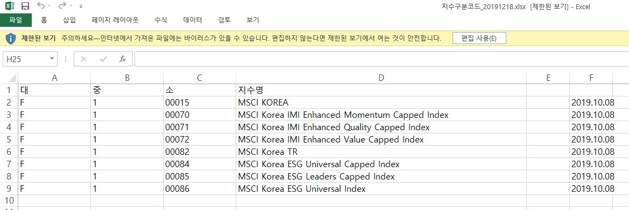
ETP 플랫폼 구축 |  |  |  | 단위테스트 결과서
단위테스트 ID | UT-OP-SUPPORT-01 | 단위테스트명 | 대상지수구분코드
업무구분 | operSupport | 작성자 | 최병국

1. 검색조건에 맞게 검색이 제대로 되는지 확인한다.

2. 엑셀다운로드가 제대로 되는지 확인한다.

